Install
nodejs
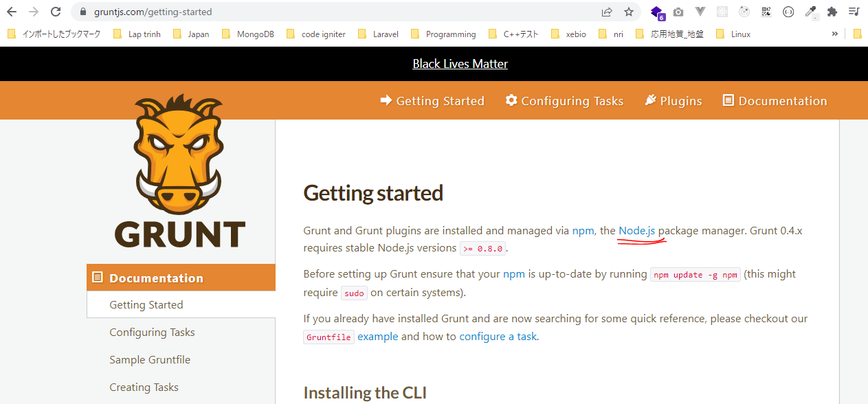

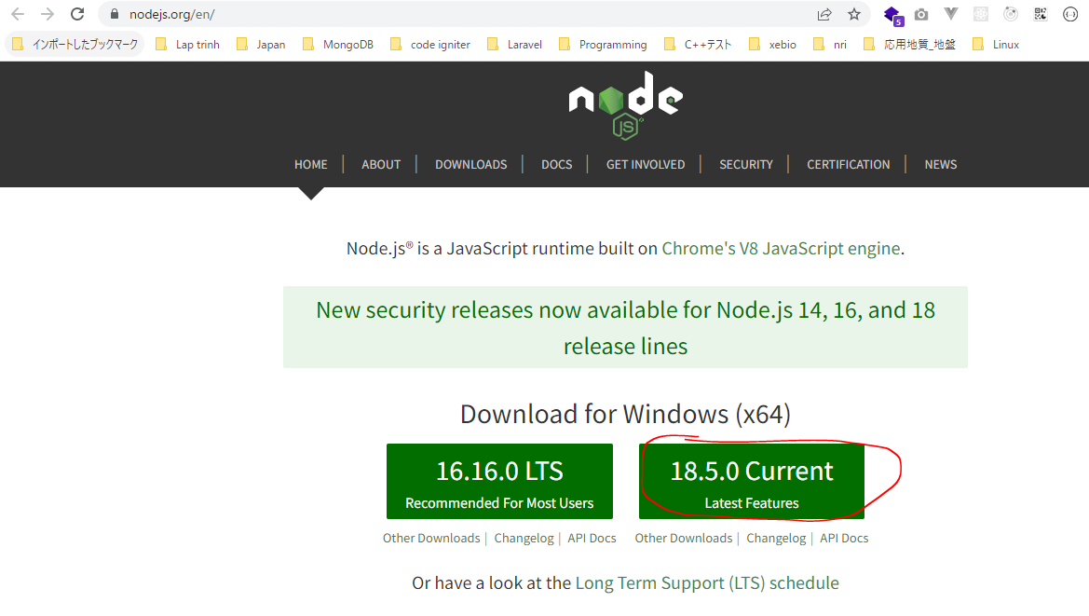

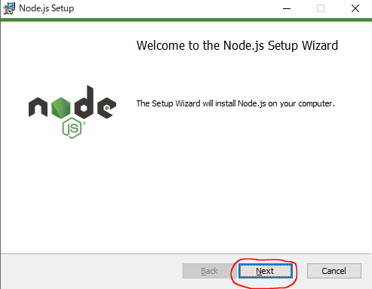

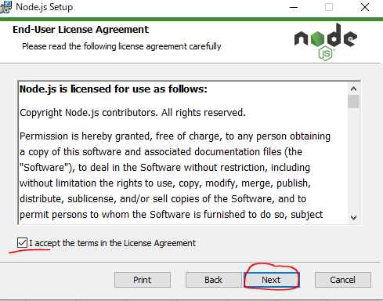

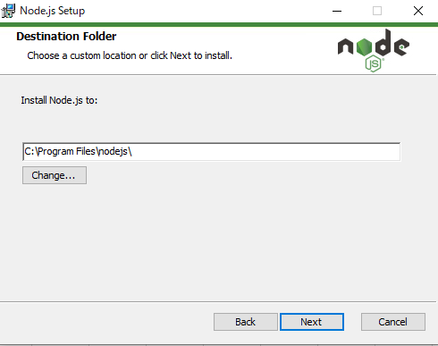

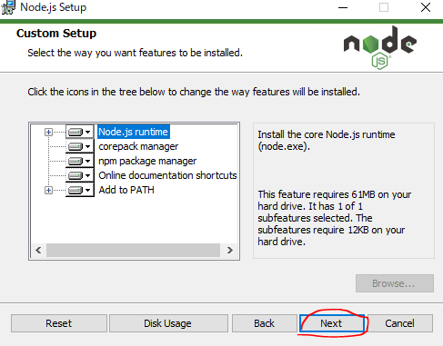

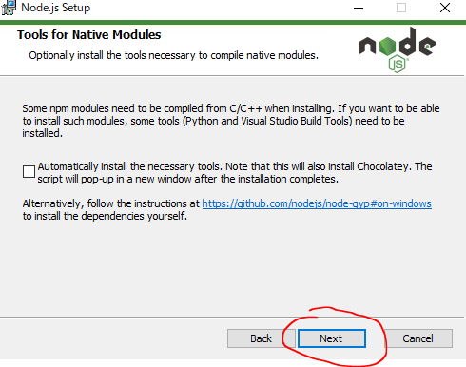

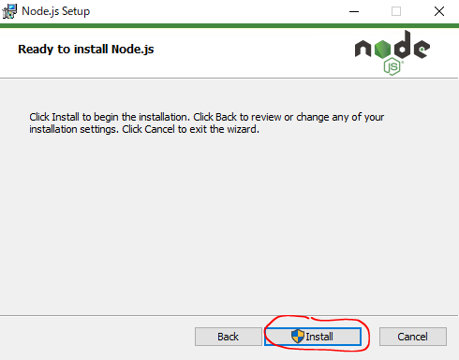

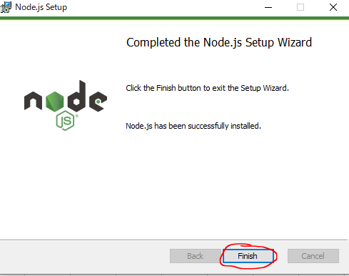

 | node -v
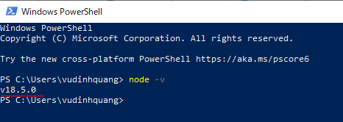

 | npm -v
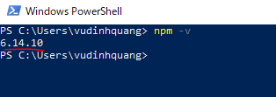

grunt-cli
 | npm install -g grunt-cli

npm
 | npm install -g npm

 | npm -v

Create Project 1
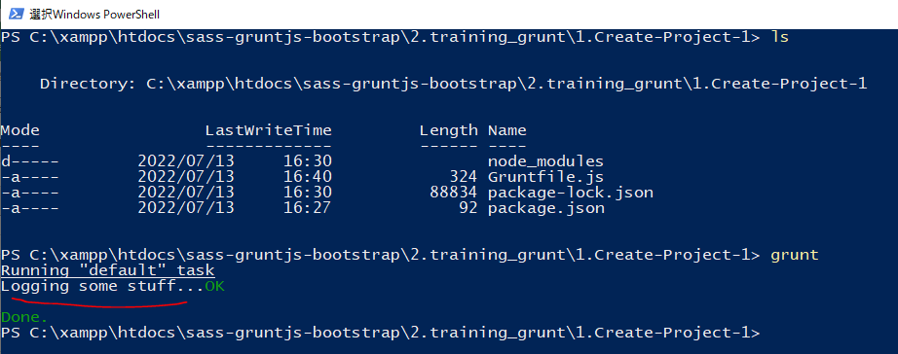
URL: https://gruntjs.com/getting-started

構成
 | sass-gruntjs-bootstrap
 |  | 2.training_grunt
 |  |  | 1.Create-Project-1
 |  |  |  | Gruntfile.js
 |  |  |  | package.json

package.json
 | {
 | "name": "project_1"
 | }

Installing Grunt and gruntplugins
 | npm install grunt --save-dev
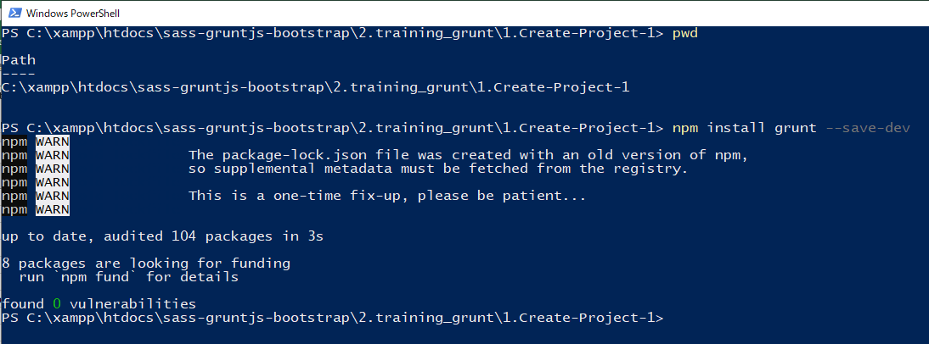

check 構成
 | sass-gruntjs-bootstrap
 |  | 2.training_grunt
 |  |  | 1.Create-Project-1
 |  |  |  | node_modules | → | is added
 |  |  |  | Gruntfile.js
 |  |  |  | package.json | → | is changed

Check package.json is changed
package.json
 | {
 | "name": "project_1",
 | "devDependencies": {
 | "grunt": "^1.5.3"
 | }
 | }

Gruntfile
 | module.exports = function(grunt) {

 | // 01 Config
 | grunt.initConfig({
 | pkg: grunt.file.readJSON('package.json'),
 | });

 | // 02 Load plugin

 | // 03 Register task
 | grunt.registerTask('default', 'Log some stuff.', function() {
 | grunt.log.write('Logging some stuff...').ok();
 | });
 | };

Run thực hiện câu lệnh. Cú pháp thực hiện hiện là grunt + taskName. Trường hợp chỉ chạy grunt thôi thì task default sẽ thực hiện
 | grunt

